財務に関する報告書（表紙）
1
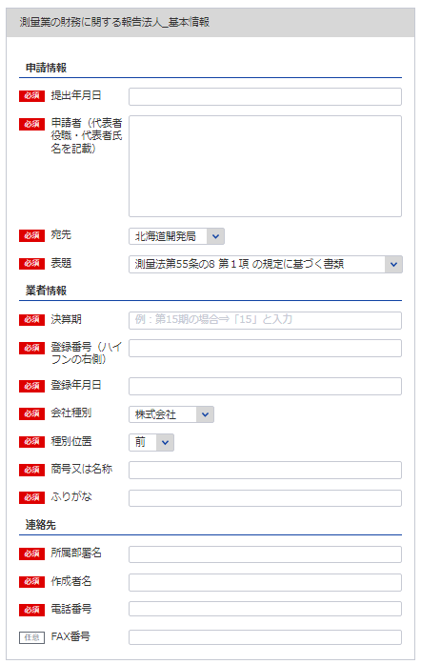
 |  |  |  |  |  | 令和 |  |  |  | 年 |  |  | 月 |  |  | 日提出

2
 | 測量法第55条の8 |  |  |  |  | の規定に基づく書類

1
3
決算期 |  | 第 |  |  |  | 期
4
82
 |  | 自 |  |  |  |  |  | 年 |  |  |  | 月 |  |  |  |  | 日
※役職 代表者氏名 を記載してください
5
 |  | 至 |  |  |  |  |  | 年 |  |  |  | 月 |  |  |  |  | 日

自動で法人と判断
6
法人又は個人の別
本店の商号又は名称

82
※主たる営業所に該当する
宛先を指定してください。
代表者名（役職名含む）

過去の申請より自動補完されます
本店の所在地及び電話番号 |  | 〒 |  |  | －
2

 |  |  |  |  |  |  | （ |  |  | ） |  |  |  | －

3
登録した全ての営業所（本店含む）の所在する都道府県
4
11
5

12

6

提出部数 |  | 正 | 1 | 部 |  | 及び |  |  | 写 | 0 |  | 部

11
登録番号 |  | 登録第 |  | ( |  |  |  | ) | － |  |  |  |  |  | 号

12
登録年月日 |  |  |  |  |  | 年 |  |  |  | 月 |  |  |  |  | 日

13, 14
13
15
16
14
15
所属部署名・作成者名
連絡先 |  | 電 話： |  |  |  |  |  | － |  |  | －
 |  | ＦＡＸ： |  |  |  |  |  | － |  |  | －

16

営業経歴書
※こちらのシートは記載の後、PDFにして添付してください
添付書類（法第55条の8第1号） |  |  | (用紙の寸法は、日本産業規格A4とする。)
営 業 経 歴 書
注 文 者 名 | 測 量 名 | 測量地域 | 請負代金の額 |  | 着手年月 |  |  | 完成年月
 |  |  |  | 千円 |  | ． |  |  |  | ．
 |  |  |  |  |  | ． |  |  |  | ．
 |  |  |  |  |  | ． |  |  |  | ．
 |  |  |  |  |  | ． |  |  |  | ．
 |  |  |  |  |  | ． |  |  |  | ．
 |  |  |  |  |  | ． |  |  |  | ．
 |  |  |  |  |  | ． |  |  |  | ．
 |  |  |  |  |  | ． |  |  |  | ．
 |  |  |  |  |  | ． |  |  |  | ．
 |  |  |  |  |  | ． |  |  |  | ．
営 業 の 沿 革
創 業 |  |  |  |  |  |  | 年 |  | 月 |  | 日
 |  |  |  |  |  |  | 年 |  | 月 |  | 日
創業後の沿革
 |  |  |  |  |  |  | 年 |  | 月 |  | 日
 |  |  |  |  |  |  | 年 |  | 月 |  | 日
 |  |  |  |  |  |  | 年 |  | 月 |  | 日
 |  |  |  |  |  |  | 年 |  | 月 |  | 日
 |  |  |  |  |  |  | 年 |  | 月 |  | 日

記載要領
1 本表は、直前事業年度に完成した主な測量について記載すること。
2 下請測量については、注文者欄には、直接注文をした元請者を記載し、測量名欄には、下請測量の名称を記載すること。
3 測量名欄は、測量の目的及び方法が分かるように記載すること。
4 測量地域欄は、都道府県市町村名をもつて記載すること。
5 創業欄は、創業時の営業内容の概略を記載すること。
6 創業後の沿革欄は、組織の変更、合併、分割、営業の休止、営業の再開、商号若しくは名称の変更又は資本若しくは
出資の変更を記載すること。
7 新たに事業を営もうとする者は、創業欄にその旨を記載すること。

完成測量原価報告書
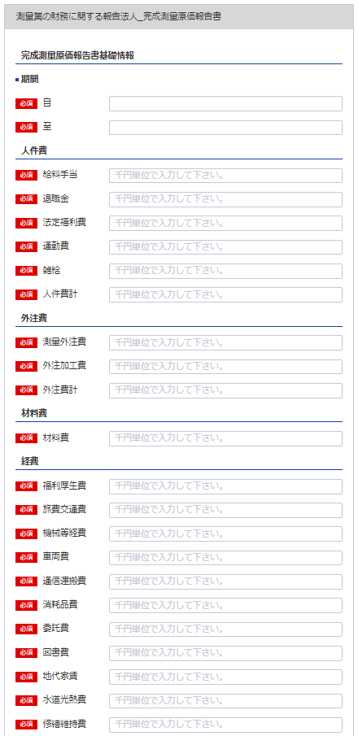
17
別表第十三号（第十四条関係） (用紙の寸法は、日本産業規格A4とする。)
完成測量原価報告書
 |  |  | 自 | 0 | 0 | 年 | 0 | 月 | 0 | 日
18
 |  |  | 至 | 0 | 0 | 年 | 0 | 月 | 0 | 日
17
 |  |  |  |  |  |  |  |  | （会社名）
シート「財務に関する報告書（表紙）」6参照
18
 |  |  |  |  |  |  |  |  | 0
Ⅰ 人件費 |  |  |  |  |  |  |  |  |  |  |  | 千円
19
19
 |  | 給料手当 |  |  |  |  |  | 0
20
20
 |  | 退職金 |  |  |  |  |  | 0
21
21
22
 |  | 法定福利費 |  |  |  |  |  | 0
22
 |  | 通勤費 |  |  |  |  |  | 0
23
23
24
 |  | 雑 給 |  |  |  |  |  | 0
24
 |  | 人件費計 |  |  |  |  |  |  |  |  | 0
25
Ⅱ 外注費
25
26
 |  | 測量外注費 |  |  |  |  |  | 0
26
27
 |  | 外注加工費 |  |  |  |  |  | 0
27
 |  | 外注費計 |  |  |  |  |  |  |  |  | 0
28
28
Ⅲ 材料費 |  |  |  |  |  |  |  |  |  |  | 0
Ⅳ 経 費
29
29
 |  | 福利厚生費 |  |  |  |  |  | 0
30
30
 |  | 旅費交通費 |  |  |  |  |  | 0
31
31
 |  | 機械等経費 |  |  |  |  |  | 0
32
32
 |  | 車両費 |  |  |  |  |  | 0
33
33
 |  | 通信運搬費 |  |  |  |  |  | 0
34
34
 |  | 消耗品費 |  |  |  |  |  | 0
35
35
 |  | 委託費 備品費
36
36
 |  | 図書費 |  |  |  |  |  | 0
37
37
 |  | 地代家賃 |  |  |  |  |  | 0
38
38
 |  | 水道光熱費 |  |  |  |  |  | 0
39
39
 |  | 修繕維持費 |  |  |  |  |  | 0
40
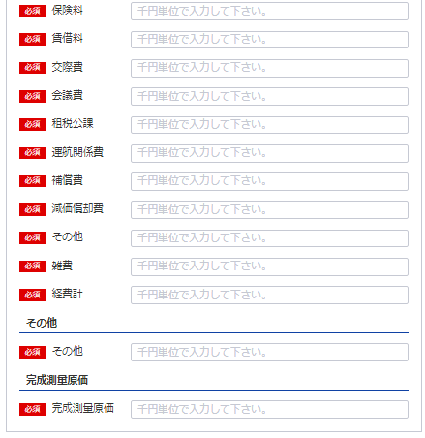
40
 |  | 保険料 |  |  |  |  |  | 0
41
41
 |  | 賃借料 |  |  |  |  |  | 0
42
42
 |  | 交際費
43
43
 |  | 会議費 |  |  |  |  |  | 0
44
44
 |  | 租税公課
45
45
 |  | 運航関係費
46
46
 |  | 補償費 |  |  |  |  |  | 0
47
47
 |  | 減価償却費
48
48
49
50

51
49
50
52
51
 |  | 雑 費
 |  | 経費計 |  |  |  |  |  |  |  |  | 0
 |  |  |  |  |  |  |  |  |  |  | 0
 |  |  |  |  |  |  |  |  |  |  | 0
 |  |  |  |  |  |  |  |  |  |  | 0
 |  |  |  |  |  |  |  |  |  |  | 0
52
 |  | 完成測量原価 |  |  |  |  |  |  |  |  | 0

記載要領
 | １ 「雑費」に属する費用で「経費」の総額の10分の１を超えるものについては、当該費用を明示する科目をもって
 | 記載すること。
 | ２ 勘定科目の分類は、国土交通大臣が定めるところによること。

財務事項一覧表（法人）
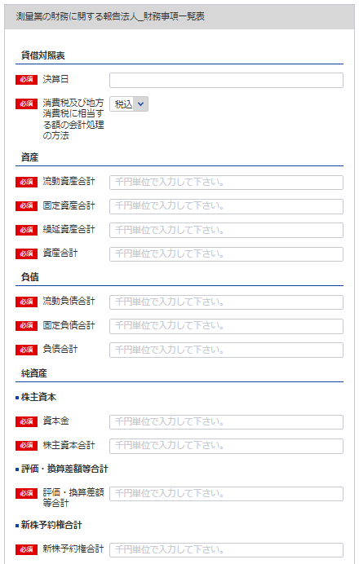
53
 | 別表第十三（第十四条関係） |  |  |  |  | (用紙の寸法は、日本産業規格A4とする。)
財務事項一覧表
 |  |  |  |  |  |  | 0 | 0 | 年 | 0 | 月 | 0 | 日 | 現在
53
 |  |  |  |  | （単位：千円）
54
81
貸借対照表 |  | Ⅰ 資産 合計 |  |  |  |  | 0
55
 |  |  | 流動資産 合計 |  |  |  | 0
56
 |  |  | 固定資産 合計 |  |  |  | 0
57
55
 |  |  | 繰延資産 合計 |  |  |  | 0
58
56
 |  | Ⅱ 負債 合計 |  |  |  |  | 0
59
54
57
 |  |  | 流動負債 合計 |  |  |  | 0
60
 |  |  | 固定負債 合計 |  |  |  | 0
61
59
 |  | Ⅲ 純資産 合計 |  |  |  |  | 0
62
60
 |  |  | 株主資本 合計 |  |  |  | 0
63
58
 |  |  |  | 資本金 |  |  | 0
64
 |  |  | 評価・換算差額等 合計 |  |  |  | 0
65
 |  |  | 新株予約権 合計 |  |  |  | 0
66
63
損益計算書 |  | Ⅰ 売上高 合計 |  |  |  |  | 0
67
62
 |  |  | 完成測量高 |  |  |  | 0
68
64
 |  | Ⅱ 売上原価 合計 |  |  |  |  | 0
69
 |  |  | 完成測量原価
70
 |  | 売上総利益（売上総損失） |  |  |  |  | 0
71
65
 |  | Ⅲ 販売費及び一般管理費 合計 |  |  |  |  | 0
72
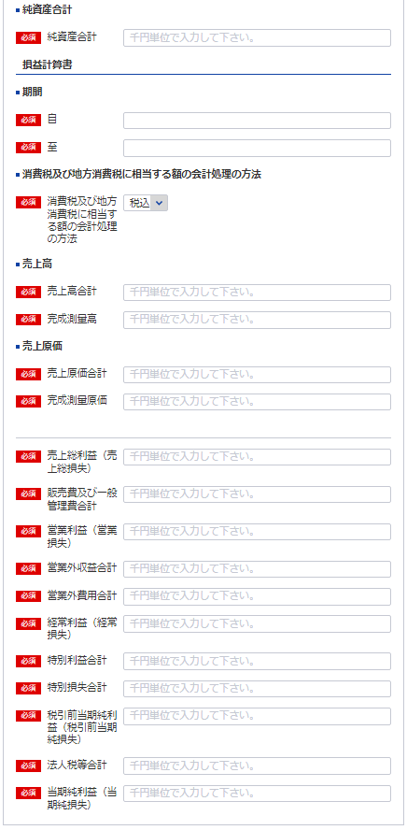
 |  | 営業利益（営業損失） |  |  |  |  | 0
73
61
 |  | Ⅳ 営業外収益 合計 |  |  |  |  | 0
74
 |  | Ⅴ 営業外費用 合計 |  |  |  |  | 0
75
 |  | 経常利益（経常損失） |  |  |  |  | 0
76
4 ※事業年度の開始日をいれてください
 |  | Ⅵ 特別利益 合計 |  |  |  |  | 0
77
5
 |  | Ⅶ 特別損失 合計 |  |  |  |  | 0
78
 |  | 税引前当期純利益（税引前当期純損失） |  |  |  |  | 0
79
81
 |  | 法人税等 合計 |  |  |  |  | 0
80
 |  | 当期純利益（当期純損失）
81
消費税及び地方消費税に相当する額の会計処理の方法
66
記載要領
67
１ 財務事項一覧表は、一般に公正妥当と認められる企業会計の基準その他の企業会計の慣行をしん酌し、会社の財産及び損益
 | の状態を判断することができるよう明瞭に記載すること。
68
２ 勘定科目の分類は、国土交通大臣が定めるところによること。
３ 記載すべき金額は、千円単位をもって表示すること。ただし、会社法（平成17年法律第86号）第２条第６号に規定する大会
69
 | 社にあっては、百万円単位をもって表示することができる。この場合、「千円」とあるのは「百万円」として記載すること。
４ 金額の記載に当たって有効数字がない場合においては、科目の記載を要しない。
70
５ 持分会社である場合においては、「株主資本 合計」とあるのは「社員資本 合計」として記載すること。
６ 消費税及び地方消費税に相当する額の会計処理の方法は、税抜方式及び税込方式のうち財務事項一覧表の作成に当たって採
71
 | 用したものを記載すること。

72

73

74

75

76

77

78

79

80

貸借対照表及び損益計算書（法人）
※こちらのシートは記載の後、PDFにして添付してください
別表第十三号（第十四条関係） (用紙の寸法は、日本産業規格A4とする。)
貸借対照表 及び 損益計算書 | 日付確認↓

様式は特に定まっておりません。
申請者が作成している会社法等に準拠した既存の貸借対照表及び損益計算書を添付願います。

納税証明書
※こちらのシートは記載の後、PDFにして添付してください

納 税 証 明 書
（その１ 納税額等証明用）

住所 …
氏名 …

税目 法人税

人数変更した場合のみ 使用人数
※こちらのシートは記載の後、PDFにして添付してください
(別表第十二(第十四条関係)) |  |  |  |  | （用紙の寸法は、日本産業規格A4とする。）
添付書類(ホ)（法第55条の3第4号）
使 用 人 数
区分 | 技術関係使用人 |  |  |  |  |  | 事務関係 |  | 計
 | 測 量 士 |  | 測量士補 | そ の 他 |  | 計 | 使 用 人
役員兼務の 使用人 |  |  |  |  |  | 0 |  |  | 0
その他の 使用人 |  |  |  |  |  | 0 |  |  | 0

記載要領
使用人には、雇用期間を限定して雇用された者及び測量業以外の営業又は事業を併せて営む場合における当該測量業以外の事業に従事するものを含めないこと。

営業所ごとの測量士・測量士補の人数
営 業 所 名 |  | 測 量 士 |  |  | 測 量 士 補 |  |  | 計
 |  |  |  |  |  |  |  | 0
 |  |  |  |  |  |  |  | 0
 |  |  |  |  |  |  |  | 0
 |  |  |  |  |  |  |  | 0
 |  |  |  |  |  |  |  | 0
 |  |  |  |  |  |  |  | 0
 |  |  |  |  |  |  |  | 0
 |  |  |  |  |  |  |  | 0
 |  |  |  |  |  |  |  | 0
 |  |  |  |  |  |  |  | 0
 |  |  |  |  |  |  |  | 0
 |  |  |  |  |  |  |  | 0
 |  |  |  |  |  |  |  | 0
 |  |  |  |  |  |  |  | 0
 |  |  |  |  |  |  |  | 0
 |  |  |  |  |  |  |  | 0
 |  |  |  |  |  |  |  | 0
 |  |  |  |  |  |  |  | 0
 |  |  |  |  |  |  |  | 0
 |  |  |  |  |  |  |  | 0
 |  |  |  |  |  |  |  | 0
 |  |  |  |  |  |  |  | 0
 |  |  |  |  |  |  |  | 0
 |  |  |  |  |  |  |  | 0
 |  |  |  |  |  |  |  | 0
 |  |  |  |  |  |  |  | 0
 |  |  |  |  |  |  |  | 0
 |  |  |  |  |  |  |  | 0
 |  |  |  |  |  |  |  | 0
 |  |  |  |  |  |  |  | 0
 |  |  |  |  |  |  |  | 0
 |  |  |  |  |  |  |  | 0
 |  |  |  |  |  |  |  | 0
 |  |  |  |  |  |  |  | 0
 |  |  |  |  |  |  |  | 0
 |  |  |  |  |  |  |  | 0
計 |  | 0 |  |  | 0 |  |  | 0

